Aufgabe_Verständliches_Design
Aufgabe: Verständliches Design - der Feinschliff

Zentrale Botschaft
Die schulrelevanten Entwicklungsdefizite bei Einschulkindern haben sich im Landkreis Uckermark von 2013 bis 2017 ausschließlich bei den Kindern mit niedrigen Sozialstatus erhöht.

Datenbasis
Jahr | 2013 | 2014 | 2015 | 2016 | 2017
Sozialstatus niedrig | 54.3% | 51.7% | 61.2% | 61.6% | 63.5%
Sozialstatus mittel | 36.5% | 36.9% | 33.6% | 33.6% | 31.4%
Solzialstatus hoch | 24.6% | 26.1% | 27.2% | 18.9% | 21.4%

Ausgangslage: Endergebnis von UB 4 "Das Wichtige hervorheben"

Aufgaben:

1. Beachte folgende Regel: Wenn Datenpunkte direkt mit Werten beschriftet sind, dann sollte man die y-Achse entfernen.
2. Diagrammtitel hinzufügen (zentrale Botschaft)
3. Titel: Schriftgröße: 16, Ausrichtung am linken Diagrammrand
4. Achsentitel x-Achse hinzufügen: Schriftgröße 11, Ausrichtung links unter 2013
5. Datenquelle: Schriftgröße 11, Ausrichtung links, unterhalb x-Achsentitel

 |  |  |  |  |  | Lösung

Die schulrelevanten Entwicklungsdefizite bei Einschulkindern haben sich im Landkreis Uckermark von 2013 bis 2017 ausschließlich bei den Kindern mit niedrigen Sozialstatus erhöht.

Lösung
Ausgangslage: Das Wichtige hervorheben

Zentrale Botschaft
Die schulrelevanten Entwicklungsdefizite bei Einschulkindern haben sich im Landkreis Uckermark von 2013 bis 2017 ausschließlich bei den Kindern mit niedrigen Sozialstatus erhöht.

Datenbasis
Jahr | 2013 | 2014 | 2015 | 2016 | 2017
Sozialstatus niedrig | 54.3% | 51.7% | 61.2% | 61.6% | 63.5%
Sozialstatus mittel | 36.5% | 36.9% | 33.6% | 33.6% | 31.4%
Solzialstatus hoch | 24.6% | 26.1% | 27.2% | 18.9% | 21.4%

Aufgaben:

1. Texte hinzufügen:

1. Beachte folgende Regel: Wenn Datenpunkte direkt mit Werten beschriftet sind, dann sollte man die y-Achse entfernen.
2. Diagrammtitel hinzufügen (zentrale Botschaft)
3. Titel: Schriftgröße: 16, Ausrichtung am linken Diagrammrand
4. Achsentitel x-Achse hinzufügen: Schriftgröße 11, Ausrichtung links unter 2013
5. Datenquelle: Schriftgröße 11, Ausrichtung links, unterhalb x-Achsentitel
Die schulrelevanten Entwicklungsdefizite bei Einschulkindern haben sich im Landkreis Uckermark von 2013 bis 2017 ausschließlich bei den Kindern mit niedrigen Sozialstatus erhöht.

VORHER |  |  |  |  |  | NACHHER

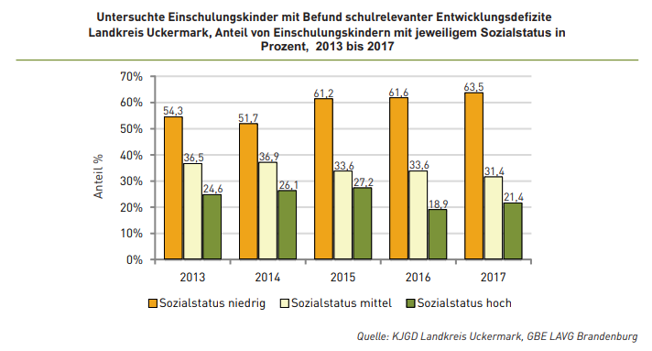
Die schulrelevanten Entwicklungsdefizite bei Einschulkindern haben sich im Landkreis Uckermark von 2013 bis 2017 ausschließlich bei den Kindern mit niedrigen Sozialstatus erhöht.

